ТРАМВАИ
ПРАЙС-ЛИСТ НА РАЗМЕЩЕНИЕ РЕКЛАМЫ НА ТРАМВАЯХ В Г. ЕКАТЕРИНБУРГ С 01.01.26г.

 | Полное брендирование |  |  |  |  |  | Промо брендирование (борта)**

 | Брендируемые маршруты, полное |  |  |  |  |  | Брендируемые маршруты, промо
 | одиночные вагоны: |  | 2, 3, 4, 5, 9, 11, 12, 16, 17, 20, 21, 24, ротация |  |  |  | одиночные вагоны: |  | 5, 9, 11, 20, 24, ротация
 | двухвагонные составы: |  | 1, 6, 7, 8, 10, 13, 14, 15, 19, 23, 24, ротация |  |  |  | двухвагонные составы: |  | 7, 8, 10, 14, 19, 23, 24, ротация

 | 3 мес |  | Аренда | Материалы | Монтаж | Итого | 3 мес |  | Аренда | Материалы | Монтаж | Итого
 | Трамвай 1-вагонный |  | 212,940 ₽ | 132,000 ₽ | 84,000 ₽ | 428,940 ₽ | Трамвай 1-вагонный |  | 161,850 ₽ | 83,100 ₽ | 50,400 ₽ | 295,350 ₽
 | Трамвай 2-вагонный |  | 298,090 ₽ | 264,000 ₽ | 168,000 ₽ | 730,090 ₽ | Трамвай 2-вагонный |  | 226,590 ₽ | 166,200 ₽ | 100,800 ₽ | 493,590 ₽

 | 6 мес |  | Аренда | Материалы | Монтаж | Итого | 6 мес |  | Аренда | Материалы | Монтаж | Итого
 | Трамвай 1-вагонный |  | 396,100 ₽ | 132,000 ₽ | 95,250 ₽ | 623,350 ₽ | Трамвай 1-вагонный |  | 301,080 ₽ | 83,100 ₽ | 59,400 ₽ | 443,580 ₽
 | Трамвай 2-вагонный |  | 554,450 ₽ | 264,000 ₽ | 186,000 ₽ | 1,004,450 ₽ | Трамвай 2-вагонный |  | 421,460 ₽ | 166,200 ₽ | 114,300 ₽ | 701,960 ₽

 | 12 мес |  | Аренда | Материалы | Монтаж | Итого | 12 мес |  | Аренда | Материалы | Монтаж | Итого
 | Трамвай 1-вагонный |  | 638,820 ₽ | 132,000 ₽ | 117,750 ₽ | 888,570 ₽ | Трамвай 1-вагонный |  | 485,550 ₽ | 83,100 ₽ | 77,400 ₽ | 646,050 ₽
 | Трамвай 2-вагонный |  | 894,270 ₽ | 264,000 ₽ | 222,000 ₽ | 1,380,270 ₽ | Трамвай 2-вагонный |  | 679,770 ₽ | 166,200 ₽ | 141,300 ₽ | 987,270 ₽

 | Пролонгация размещения (ПОЛНОЕ брендирование) |  |  |  |  |  | Пролонгация размещения (ПРОМО брендирование)
 | 1-вагонный | цена за аренду + 4000 р./мес (техсопровождение*) |  |  |  |  | 1-вагонный | цена за аренду + 3000 р./мес (техсопровождение*)
 | 2-вагонный | цена за аренду + 6000 р./мес (техсопровождение*) |  |  |  |  | 2-вагонный | цена за аренду + 4500 р./мес (техсопровождение*)

 | *Техсопровождение - полная ответственность Исполнителя перед Заказчиком по поддержанию РИМ в надлежащем состоянии, независимо от внешних факторов, в т.ч. повреждения при ДТП **Маршруты, доступные к промо-брендированию, могут меняться, в зависимости от загруженности

Пример полного брендирования: в брендировании используется вся площадь ТС, в соответствии с техническими ограничениями
Пример промо брендирования: производится монтаж пленки на левый и правый борт, передняя и задняя части красятся в основной фон макета, остальное остается в штатной окраске (желтых тонов)

ТРОЛЛЕЙБУСЫ
ПРАЙС-ЛИСТ НА РАЗМЕЩЕНИЕ РЕКЛАМЫ НА ТРОЛЛЕЙБУСАХ В Г. ЕКАТЕРИНБУРГ

Полное брендирование |  |  |  |  | Промо брендирование (борта)**

Брендируемые маршруты, полное |  |  |  |  | Брендируемые маршруты, промо
Троллейбус | 25, 27, 29, 30, 32, 35, 38, 39, ротация |  |  |  | Троллейбус | 25, 27, 29, 30, 32, 35, 38, 39, ротация
Электробус (БКМ) | 28, 31, 34, 37, ротация

3 мес | Аренда | Материалы | Монтаж | Итого | 3 мес | Аренда | Материалы | Монтаж | Итого
Троллейбус | 142,610 ₽ | 101,700 ₽ | 67,200 ₽ | 311,510 ₽ | Троллейбус | 108,420 ₽ | 61,050 ₽ | 40,350 ₽ | 209,820 ₽
Электробус (БКМ) | 285,220 ₽ | 108,750 ₽ | 67,200 ₽ | 461,170 ₽

6 мес | Аренда | Материалы | Монтаж | Итого | 6 мес | Аренда | Материалы | Монтаж | Итого
Троллейбус | 265,200 ₽ | 101,700 ₽ | 78,450 ₽ | 445,350 ₽ | Троллейбус | 201,630 ₽ | 61,050 ₽ | 49,350 ₽ | 312,030 ₽
Электробус (БКМ) | 530,530 ₽ | 108,750 ₽ | 78,450 ₽ | 717,730 ₽

12 мес | Аренда | Материалы | Монтаж | Итого | 12 мес | Аренда | Материалы | Монтаж | Итого
Троллейбус | 427,830 ₽ | 101,700 ₽ | 100,950 ₽ | 630,480 ₽ | Троллейбус | 325,260 ₽ | 61,050 ₽ | 67,350 ₽ | 453,660 ₽
Электробус (БКМ) | 855,660 ₽ | 108,750 ₽ | 100,950 ₽ | 1,065,360 ₽

Пример полного брендирования
троллейбуса:
Пример полного брендирования
электробуса (БКМ):
Пример промо брендирования:
производится монтаж пленки
на левый и правый борта,
от стекла до "юбки",
без окраски.
Штатный цвет "юбки"
и бамперов голубой,
корпуса - белый.
Пролонгация размещения (ПОЛНОЕ брендирование) |  |  |  |  | Пролонгация размещения (ПРОМО брендирование)
цена за аренду + 6000 р./мес (техсопровождение*) |  |  |  |  | цена за аренду + 4500 р./мес (техсопровождение*)
*Техсопровождение - полная ответственность Исполнителя перед Заказчиком по поддержанию РИМ в надлежащем состоянии, независимо от внешних факторов, в т.ч. повреждения при ДТП **Маршруты, доступные к промо-брендированию, могут меняться, в зависимости от загруженности
Стоимость услуг дизайнера, руб.
Адаптация макета (из имеющегося файла заказчика) |  |  |  | от 15 000 ₽ | Полный цикл разработки оригинал-макета |  |  |  | от 60 000 ₽
Верстка макета из файлов, предоставленных Заказчиком |  |  |  | от 30 000 ₽ | Доработка/изменение уже согласованного макета |  |  |  | от 7 500 ₽

АВТОБУСЫ
ПРАЙС-ЛИСТ НА РАЗМЕЩЕНИЕ РЕКЛАМЫ НА ДИЗЕЛЬНЫХ АВТОБУСАХ "НЕФАЗ" (белые) В Г. ЕКАТЕРИНБУРГ

Полное брендирование |  |  |  |  | Промо брендирование (борта)
Срок | Аренда | Материалы | Монтаж | Итого | Срок | Аренда | Материалы | Монтаж | Итого
3 мес | 149,110 ₽ | 99,580 ₽ | 71,400 ₽ | 320,090 ₽ | 3 мес | 113,360 ₽ | 61,050 ₽ | 40,350 ₽ | 214,760 ₽
6 мес | 277,290 ₽ |  | 82,650 ₽ | 459,520 ₽ | 6 мес | 210,860 ₽ |  | 49,350 ₽ | 321,260 ₽
12 мес | 447,330 ₽ |  | 105,150 ₽ | 652,060 ₽ | 12 мес | 340,080 ₽ |  | 67,350 ₽ | 468,480 ₽

Пролонгация размещения |  |  |  |  | Пролонгация размещения
цена за аренду + 4000 р./мес (техсопровождение*) |  |  |  |  | цена за аренду + 3000 р./мес (техсопровождение*)

Пример полного брендирования:
Опция "3 окна" (медиастикеры по одному борту) |  |  |  |  | Маршруты автобусов, доступных к брендированию:***
3 мес** | 32,760 ₽ | 24,150 ₽ |  | 56,910 ₽ | АП-2: |  | АП-3: |  | АП-6:
 |  |  |  |  | 49,50,57,61,64,71,75,76,90,96 |  | 49,50,51,61,64,84 |  | 88,91,97
Пример полного брендирования с опцией "3 окна":
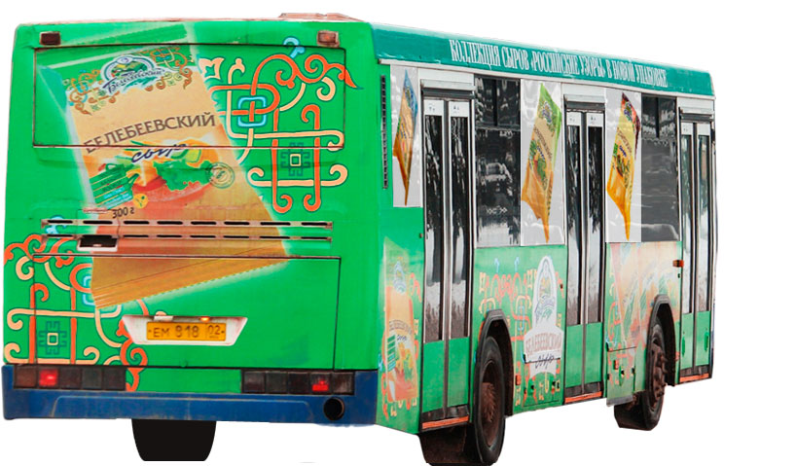
Промо брендирование:
производится монтаж пленки на левый и правый борта, без дверей, от стекла до технологических люков. Штатный цвет бамперов и "юбки" синий, корпуса - белый. БЕЗ заднего борта и заходов на стекла.
Пример промо брендирования:****
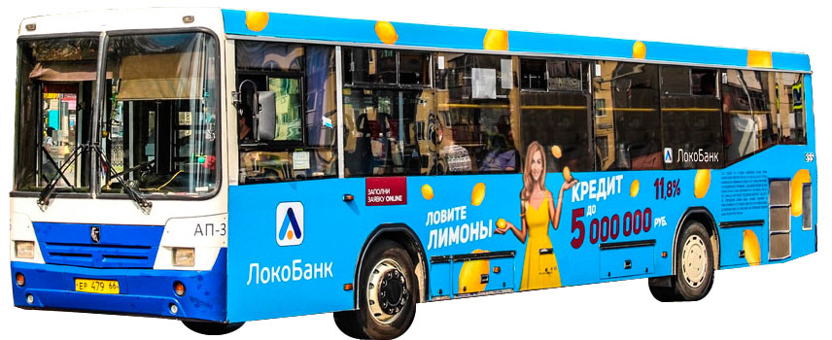 |  |  |  | 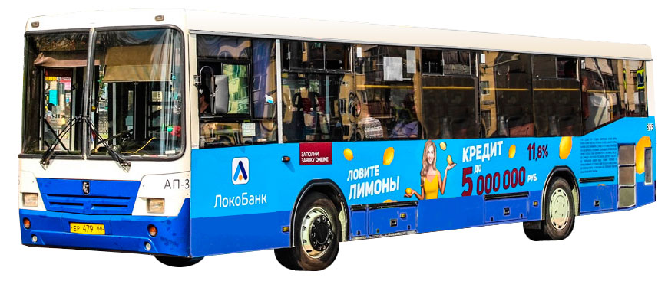
 |  |  |  |  | Задний борт с задним окном ( от трёх ТС), цена за один
 |  |  |  |  | Период | Аренда | Материалы | Монтаж | Итого
 |  |  |  |  | 3 мес | 79,040 ₽ | 19,500 ₽ | 15,750 ₽ | 114,290 ₽
 |  |  |  |  | 6 мес | 147,030 ₽ |  | 18,000 ₽ | 184,530 ₽
 |  |  |  |  | 12 мес | 237,120 ₽ |  | 22,500 ₽ | 279,120 ₽

 |  |  |  |  | Заднее окно (перфорированная пленка, от 3 ТС), цена за 1
 |  |  |  |  | Период | Аренда | Материалы | Монтаж | Итого
 |  |  |  |  | 3 мес | 39,520 ₽ | 9,750 ₽ | 7,950 ₽ | 57,220 ₽
 |  |  |  |  | 6 мес | 73,450 ₽ |  | 9,300 ₽ | 92,500 ₽
* Техсопровождение - полная ответственность Исполнителя перед Заказчиком по поддержанию РИМ в надлежащем состоянии, независимо от внешних факторов, в т.ч. повреждения при ДТП и противоправных действиях третьих лиц |  |  |  |  | 12 мес | 118,560 ₽ |  | 12,000 ₽ | 140,310 ₽

 |  |  |  |  | Пролонгация | Заднего борта |  | Заднего окна
 |  |  |  |  | цена аренды | + 750 руб./мес. |  | + 450 руб./мес.
** Размещение производится на количество месяцев полного брендирования. Возможно использование ТОЛЬКО при полном брендировании. *** Автобусы находятся в ротации по маршрутам внутри одного парка. Размещение на конкретном маршруте не гарантируется. **** Допускается одновременное присутствие 2х рекламодателей на 1 ТС при использовании отдельно формата промо, заднего борта или окна
ПРАЙС-ЛИСТ НА РАЗМЕЩЕНИЕ РЕКЛАМЫ НА АВТОБУСАХ НА ГАЗУ ( "МАЗ" и "НефАЗ", зеленые) В Г.ЕКАТЕРИНБУРГ

Полное брендирование |  |  |  |  | Промо брендирование (борта)
Срок | Аренда | Материалы | Монтаж | Итого | Срок | Аренда | Материалы | Монтаж | Итого
3 мес | 178,880 ₽ | 99,580 ₽ | 71,400 ₽ | 349,860 ₽ | 3 мес | 135,980 ₽ | 61,050 ₽ | 40,350 ₽ | 237,380 ₽
6 мес | 332,670 ₽ |  | 82,650 ₽ | 514,900 ₽ | 6 мес | 252,980 ₽ |  | 49,350 ₽ | 363,380 ₽
12 мес | 536,640 ₽ |  | 105,150 ₽ | 741,370 ₽ | 12 мес | 407,940 ₽ |  | 67,350 ₽ | 536,340 ₽

Пролонгация размещения |  |  |  |  | Пролонгация размещения
цена за аренду + 4000 р./мес (техсопровождение*) |  |  |  |  | цена за аренду + 3000 р./мес (техсопровождение*)

Опция "3 окна" (медиастикеры по одному борту) |  |  |  |  | Маршруты автобусов, доступных к брендированию
3 мес** | 32,760 ₽ | 24,150 ₽ |  | 56,910 ₽ | АП-6 (ротация): | 43,49,51,54,57,58,67
**Размещение производится на количество месяцев полного брендирования. Возможно использование ТОЛЬКО при полном брендировании. |  |  |  |  | *Техсопровождение - полная ответственность Исполнителя перед Заказчиком по поддержанию РИМ в надлежащем состоянии, независимо от внешних факторов, в т.ч. повреждения при ДТП и противоправных действиях третьих лиц
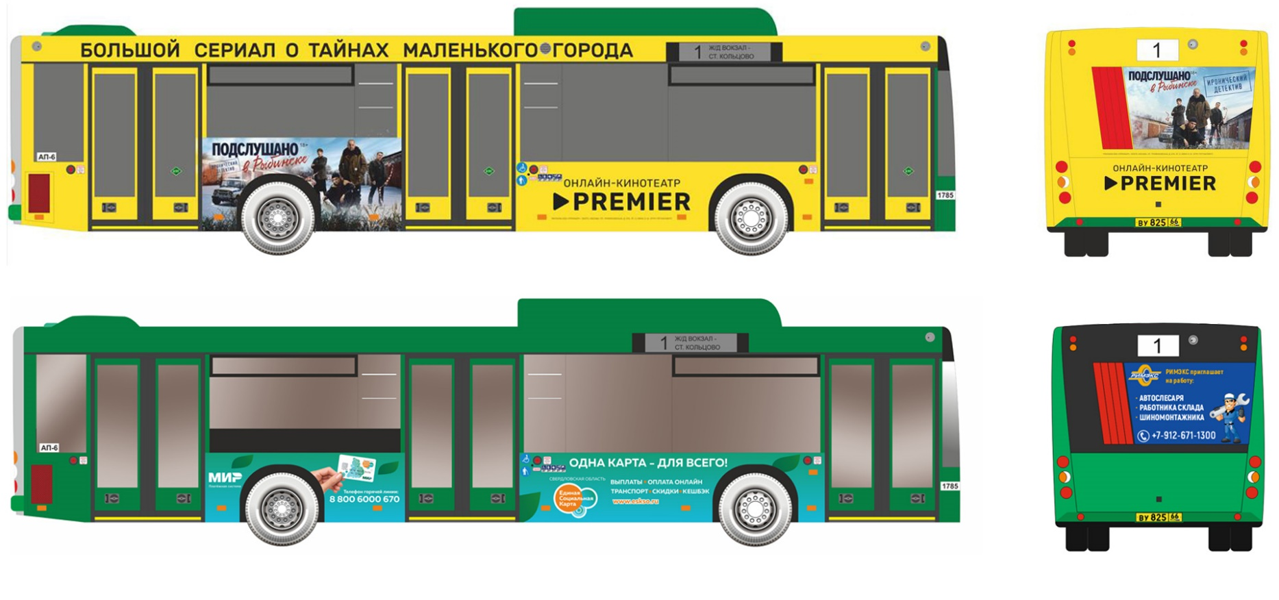
Пример полного брендирования:
Пример заднего борта:***
Пример промо брендирования:***
Пример заднего стекла:***

Производится монтаж пленки на левый
и правый борта, без дверей, от стекла до середины "юбки" у НефАЗа или до низа - у МАЗа. Штатный цвет - зеленый.

Задний борт полностью, с задним окном (от 3 ТС), цена за 1 |  |  |  |  | Заднее окно (перфорированная пленка, от 3 ТС), цена за 1
Период | Аренда | Материалы | Монтаж | Итого | Период | Аренда | Материалы | Монтаж | Итого
3 мес | 94,900 ₽ | 19,500 ₽ | 15,750 ₽ | 130,150 ₽ | 3 мес | 47,450 ₽ | 9,750 ₽ | 7,950 ₽ | 65,150 ₽
6 мес | 176,540 ₽ |  | 18,000 ₽ | 214,040 ₽ | 6 мес | 88,270 ₽ |  | 9,300 ₽ | 107,320 ₽
***Допускается одновременное присутствие 2х рекламодателей на 1 ТС при использовании отдельно формата промо, заднего борта или окна
12 мес | 284,700 ₽ |  | 22,500 ₽ | 326,700 ₽ | 12 мес | 142,350 ₽ |  | 12,000 ₽ | 164,100 ₽

 |  |  |  |  | Пролонгация | Заднего борта |  | Заднего окна
 |  |  |  |  | цена аренды | + 750 руб./мес. |  | + 450 руб./мес.

Листовки
ПРАЙС-ЛИСТ НА РАЗМЕЩЕНИЕ ЛИСТОВОК В ТРАМВАЯХ, ТРОЛЛЕЙБУСАХ И АВТОБУСАХ В Г. ЕКАТЕРИНБУРГ с 01.01.26г.

Формат - А4 горизонтальный. Окончательная цена складывается из стоимости аренды, печати и монтажа/демонтажа, изготовления макета. Стоимость указана за 1 ТС. ВАЖНО! Минимальный заказ - 10 ТС

Аренда | 4 недели | 8 недель |  | Услуги дизайнера |  |  |  |  | Цена, руб.
А4 (вертикал.) | 533 ₽ | 962 ₽ |  | Адаптация макета из файла Заказчика |  |  |  |  | от 6 000 ₽
А4 двусторонняя | 663 ₽ | 1,196 ₽ |  | Верстка макета из файлов Заказчика |  |  |  |  | от 9 000 ₽
А3 (горизонт.) | 1,066 ₽ | 1,924 ₽ |  | Полный цикл разработки макета |  |  |  |  | от 15 000 ₽
А3 двусторонняя | 1,326 ₽ | 2,392 ₽ |  | Доработка/изменение согласованного макета |  |  |  |  | от 3 000 ₽

Печать | Цена с ламинацией, руб. |  |  | Название депо (парка) |  |  | Кол-во ТС |  | Закрепленные маршруты
А4 | 165 ₽ |  |  | Южное трамвайное депо |  |  | 139 | 380 | 1, 4, 9, 10, 14, 15, 17, 20
А4 двусторонняя | 210 ₽ |  |  | Северное трамвайное депо |  |  | 150 |  | 2, 5, 7, 8, 13, 23, 24
А3 | 330 ₽ |  |  | Западное трамвайное депо* |  |  | 91 |  | 1, 3, 6, 11, 12, 16, 21
А3 двусторонняя | 420 ₽ |  |  | Октябрьское троллейбусное депо |  |  | 84 | 164 | 25,27,28,31,35,36,39
 |  |  |  | Орджоникидзевское троллейбусное |  |  | 80 |  | 26,29,30,32,33,34,37,38
Монт./Демонт. | Цена, руб. |  |  | Автобусный парк №2** |  |  | 135 | 390 | 25,49,50,57,58,59,61,64,65,67,69,71,75,76,84,90,96
А4 | 98 ₽ |  |  | Автобусный парк №3** |  |  | 95 |  | 25,49,50,51,57,59,61,64,67,76,84,85,95
А3 | 120 ₽ |  |  | Автобусный парк №6** |  |  | 160 |  | 43,49,51,54,57,58,64,66,67,88,91,97
 |  |  |  | Итого: |  |  | 934 шт. |  | Срок сдачи: пт до 11.00 на сб, за неделю

ВНИМАНИЕ! Минимальный заказ при размещении листовок - 1 депо (парк). Фактическое количество машин в депо больше указанного в прайсе, но некоторые из них не оборудованы под размещение листовок, поэтому указано реальное количество рекламных мест
Листовки - только с плотной, двусторонней пакетной ламинацией. *Западное депо - оборудованы под листовки, в основном, только "квадратные" вагоны. **Многие маршруты автобусов распределены по разным паркам. Жирным красным шрифтом выделен маршрут в парках, выпускающих основной объем ТС на нем
СТОИМОСТЬ РАЗМЕЩЕНИЯ "ПОД КЛЮЧ" (Аренда + печать + монтаж)

Депо (парк) |  |  | 4 недели |  |  |  | 8 недель
 |  |  | А4 | А4 двуст. | А3 | А3 двуст. | А4 |  | А4 двуст. | А3 | А3 двуст.
Южное трамвайное |  |  | 113,841 ₽ | 139,139 ₽ | 217,952 ₽ | 268,548 ₽ | 178,059 ₽ |  | 218,925 ₽ | 346,388 ₽ | 428,120 ₽
Северное трамвайное |  |  | 122,850 ₽ | 150,150 ₽ | 235,200 ₽ | 289,800 ₽ | 192,150 ₽ |  | 236,250 ₽ | 373,800 ₽ | 462,000 ₽
Западное трамвайное |  |  | 74,529 ₽ | 91,091 ₽ | 142,688 ₽ | 175,812 ₽ | 116,571 ₽ |  | 143,325 ₽ | 226,772 ₽ | 280,280 ₽
Октябрьское троллейбусное |  |  | 68,796 ₽ | 84,084 ₽ | 131,712 ₽ | 162,288 ₽ | 107,604 ₽ |  | 132,300 ₽ | 209,328 ₽ | 258,720 ₽
Орджоникидзевское троллейбусное |  |  | 65,520 ₽ | 80,080 ₽ | 125,440 ₽ | 154,560 ₽ | 102,480 ₽ |  | 126,000 ₽ | 199,360 ₽ | 246,400 ₽
Автобусный парк №2 |  |  | 110,565 ₽ | 135,135 ₽ | 211,680 ₽ | 260,820 ₽ | 172,935 ₽ |  | 212,625 ₽ | 336,420 ₽ | 418,800 ₽
Автобусный парк №3 |  |  | 77,805 ₽ | 95,095 ₽ | 148,960 ₽ | 183,540 ₽ | 121,695 ₽ |  | 149,625 ₽ | 236,740 ₽ | 292,600 ₽
Автобусный парк №6 |  |  | 131,040 ₽ | 160,160 ₽ | 250,880 ₽ | 309,120 ₽ | 204,960 ₽ |  | 252,000 ₽ | 396,720 ₽ | 492,800 ₽
ВСЕ ДЕПО (ПАРКИ) |  |  | 764,946 ₽ | 934,934 ₽ | 1,464,512 ₽ | 1,804,488 ₽ | 1,196,454 ₽ |  | 1,471,050 ₽ | 2,325,528 ₽ | 2,879,720 ₽
